Principal
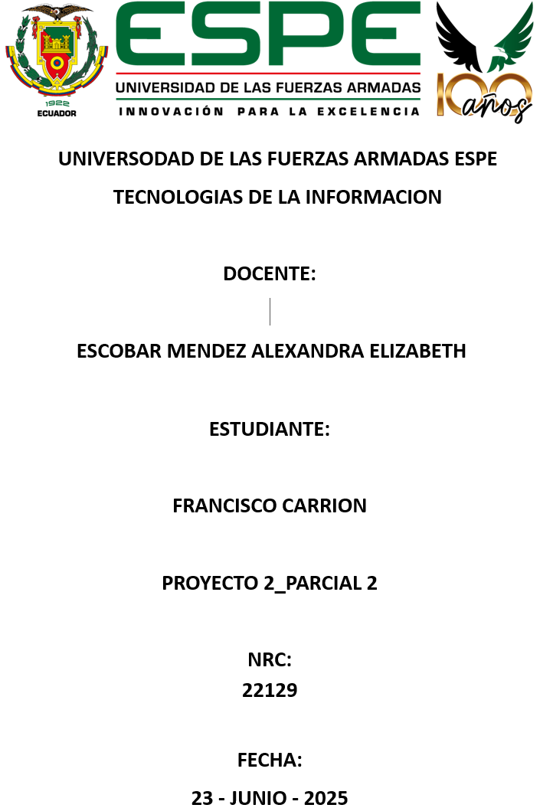
15 | 50.4 | 90 | 100 | 60 | 71.1 | 50.5 | 15
80.5 | 80.7 | 50.3 | 85 | 30.5 | 56.1 | 80.5 | 60
50 | 60 | 50 | 55 | 86 | 20 | 75 | 65
50 | 9.5 | 80 | 60 | 80.5 | 50 | 78.5 | 50
70 | 80.2 | 5 | 75 | 15 | 50 | 80 | 50
70.3 | 85.5 | 72.9 | 79.8 | 30 | 83.4 | 81.5 | 76.4
80 | 70.2 | 90 | 83.2 | 60 | 83.4 | 80 | 50.8
25 | 81.3 | 51 | 79.9 | 90 | 40.5 | 43.7 | 70
92 | 70.8 | 85 | 79.9 | 70 | 15.6 | 50 | 90
51.3 | 50 | 50 | 70 | 90 | 65 | 83.5 | 50
90.5 | 10 | 40 | 80 | 60.58 | 60 | 92.5 | 70
80 | 80.4 | 27.2 | 10 | 90 | 75 | 80.8
70 | 50 | 50 | 70 | 90.1 | 70 | 80
90 | 70.3 | 50 | 60 | 80 | 75.7 | 89
55 | 76.3 | 100 | 75.5 | 6.41 | 50.9 | 65.5
90 | 90 | 70.8 | 45.6 | 50.9 | 70.5 | 80
85.4 | 40.5 | 40.1 | 41.2 | 50 | 64.7 | 70
50 | 50 | 60.6 | 50 | 80 | 80.5 | 80.1
75 | 40 | 85.7 | 60 | 83.4 | 1 | 20
70.2 | 50 | 70 | 30 | 50 | 50 | 18

 | Tamaño de muestra |  |  | 151

 | Promedio |  |  | 62.64

 | Promedio |  |  | 22.58

Parte3
El promedio general de uso de aplicación para aprender idiomas es de 69.60 con una desviación estándar de 21.18. Si tomo una muestra de 42 estudiantes y resulta que el promedio es de 66.86, trabajar con un α = 0.05, probar la hipótesis:
El promedio general es menor o igual a 69.60.
El promedio general de uso de aplicación para aprender idiomases es de 69.60 con una desviación de 21.18 . Se toma una muestra de 2 estudiantes y se desea que el promedio sea de 66.29 con un alfa de 0.05 y pruebe la hipótesis.El promedio general es menor o igual a 69.60.
Muestra grande |  |  |  |  | Muestra Pequena |  |  | Muestra Proporcional
Se quiere que los estudiantes de la ESPE miren un 10% más de contenido de las plataformas de estreaming dentro de la universidad diariamente. Pero se sabe que 2 estudiantes de una muestra de 80 miran plataformas electrónicas con una nivel de significancia del 5%.

 | datos
 | 𝜇= | 69.6 |  |  | Datos |  |  | Datos
 | σ = | 21.18 |  |  | 𝜇=69.60 |  |  | π=0.10
 | n = | 42 |  |  | S=21.18 |  |  | X=2
 | x̄ = | 66.86 |  |  | n=27 |  |  | n=80
 | α = | 0.05 |  |  | 𝑥ˉ=66.29 |  |  | α=0.05
 |  |  |  |  | α=0.05
 | a) μ ≤ 69.60 |  |  |  | Gl=26 |  |  | a) π >0.10
 |  |  |  |  | a) 𝜇>69.60 |  |  | 1.
1. | H0: μ ≤ | 69.60 |  |  | 1. |  |  | 𝐻0​: π ≤0.10
 | H1: μ > | 69.60 |  |  | 𝐻0​: μ≤69.60 |  |  | 𝐻1: π >0.10
 | 2. α = | 0.05 | por una cola = | 1.65 | 𝐻1:𝜇>69.60 |  |  | 2.
 |  |  |  |  | 2. |  |  | α=0.05 por una colaà1.65
 | 3. z = (66.86 - 69.60) / (21.18 / √42) = |  |  | -0.84 | α=0.05 por una cola-1.706 |  |  | 3.
 |  |  |  |  | 3. |  |  |  | 0.025 |  | -2.24
 | 4. H0 se acepta si Z ≤ |  | 1.65 |  |  |  | -0.81
 |  |  |  |  |  |  |  | 4. H0 se acepta si t≤1.65
 | 5. H0 se acepta, el promedio general no es mayor a 69.60 |  |  |  | 4. H0 se acepta si t≤1.706 |  |  | 5. Ho se acepta; El promedio general no es mayor a 10%
 |  |  |  |  | 5. Ho se acepta; El promedio general no es mayor a 69.60 |  |  | b) π <0.10
 | b) μ ≥ 69.90 |  |  |  |  |  |  | 1.
 |  |  |  |  | b) 𝜇<69.60 |  |  | 𝐻0​: π ≥0.10
 | 1. H0: μ ≥ 69.90 H1: μ < 69.90 |  |  |  | 1. |  |  | 𝐻1: π <0.10
 |  |  |  |  | 𝐻0​: μ≥69.60 |  |  | 2.
 | 2. k = α = 0.05 por una cola = -1.65 |  |  |  | 𝐻1:𝜇<69.60 |  |  | α=0.05 por una colaà-1.65
 |  |  |  |  | 2. |  |  | 3. | Z= | -2.24
 | 3. z = (66.86 - 69.90) / (21.18 / √42) = |  |  | -0.84 | α=0.05 por una cola-1.706
 |  |  |  |  | 3. | t= | -0.81
 | 4. H0 se acepta si Z ≥ -1.65 |  |  |  | 4. H0 se acepta si t ≥-1.65 |  |  | 4. H0 se acepta si t ≥-1.65
 |  |  |  |  | 5. Ho se acepta; El promedio general no es menor a 69.60 |  |  | 5. Ho se rechaza; El promedio general es menor a 10%
 | 5. H0 se acepta, el promedio general no es menor a 69.90 |  |  |  |  |  |  | 6. valor “p” z= 2.24-> 0.4875
 |  |  |  |  | C) 𝜇=69.60 |  |  | (0.5-0.4875)= 0.0125
 | c) μ ≠ 66.60 |  |  |  | 1.
 |  |  |  |  | 𝐻0​: μ=69.60 |  |  | C) π =0.10
 | 1. H0: μ = 69.60 H1: μ ≠ 69.60 |  |  |  | 𝐻1:𝜇≠69.60 |  |  | 1.
 |  |  |  |  | 2. |  |  | 𝐻0​: π =0.10
 | 2. α = 0.05, α / 2 = 0.025, Z = ± 1.96 |  |  |  | α=0.05 por dos colasà±2.058 |  |  | 𝐻1: π ≠0.10
 |  |  |  |  | 3. | t= | -0.81 | 2.
 | 3. z = | -0.84 |  |  | 4. H0 se acepta si -2.058≤ Z ≤ 2.058 |  |  | α=0.05 por dos colasà±1.96
 |  |  |  |  | 5. Ho se acepta; El promedio general es igual a 69.60 |  |  | 3.
 | 4. H0 se acepta si -1.96 ≤ Z ≤ 1.96 |  |  |  |  |  |  |  | Z= | -2.24
 | 5. Ho se acepta; El promedio general es igual a 69.60
 |  |  |  |  |  |  |  | 4. H0 se acepta si -1.96≤ Z ≤ 1.96
 |  |  |  |  |  |  |  | 5. Ho se rechaza; El promedio general no es igual a 10%
 |  |  |  |  |  |  |  | 6. valor “p” z= 2.24-> 0.4875
 |  |  |  |  |  |  |  | 2(0.5-0.4875)= 0.025

Parte4
Generes una encuesta aleatoria en la universidad de las Fuerzas armadas ESPE sobre que existen dos carreras que consumen plataformas dentro de la universidad. Se sabe que sus carreras son Mecatronica y Sofware. La encuesta muestra dos estudiantes de carreras de Mecatronica y de Sofware. Si se sabe que el promedio que gasta en cada es de 58.23 con una desviación estándar de 46.36. Si el promedio que muestran los estudiantes de Sofware es de 63.37 y se sabe que el promedio que gastan los de Software es menor al de Mecatronica con un desvío estándar de 17.07. ¿Existe diferencia entre el consumo aplicación para aprender idiomas dentro de la universidad? Nivel significativo del 0.05
Se toma una muestra de estudiantes de TICS que es de 40 estudiantes y se sabe que el promedio es de 63,41 y ellos se guían por las aplicación para aprender idiomas con una desviación estándar de 32.08. Se toma otra muestra de la Mecatronica sobre el promedio es de 62.46 con una desviación estándar de 12.07, con un α = 0.10 y probar la hipótesis si el promedio de los de TICS es menor al de los estudiantes de Mecatronica.

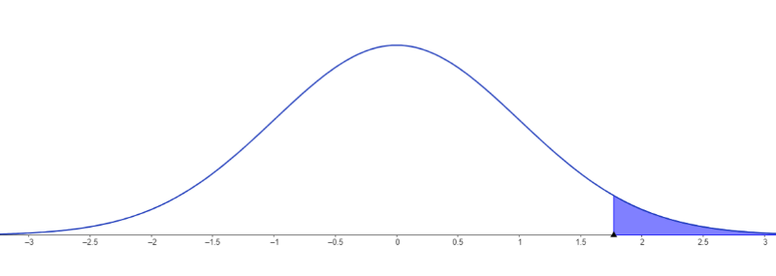
Datos |  |  |  | Gl= 6 +9 -2 = 13
Tics |  | Biotecnologia |  | a) U1 >U2
n1= 32 |  | n2= 45 |  | 1.
x1 = 55.77 |  | x2= 62.46 |  | 𝐻0​: U1 ≤ U2
S1 = 37.058 |  | S2= 17.07 |  | 𝐻1: U1> U2

α=0.10 |  |  |  | 2.
 |  |  |  | α=0.1 por una colaà1.771
a) U1 >U2 |  |  |  | 3. |  |  |  | -0.3795
1. |  |  |  |  |  |  | 446.36
𝐻0​: U1 ≤ U2
𝐻1: U1> U2
2. |  |  |  | 4. H0 se acepta si t ≤1.771
α=0.1 por una colaà1.29 |  |  |  | 5. Ho se acepta; El consumo de Turismo no es mayor al de biotecnologia
3. |  |  | -0.95
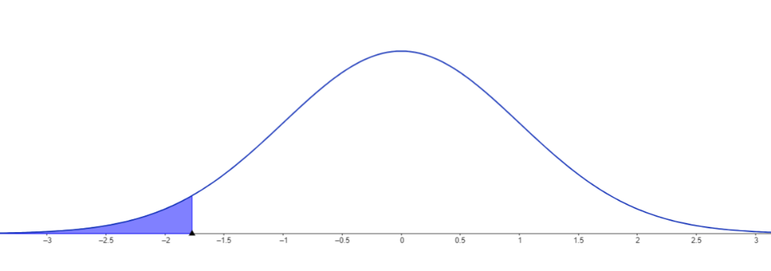
 |  |  |  | b) U1< U2
4. H0 se acepta si Z ≤1.29 |  |  |  | 1.
5. Ho se acepta; El promedio general de TICS no es mayor al de biotecnologia |  |  |  | 𝐻0​: U1≥ U2
 |  |  |  | 𝐻1: U1 < U2
b) U1< U2 |  |  |  | 2.
1. |  |  |  | α=0.05 por una colaà-1.771
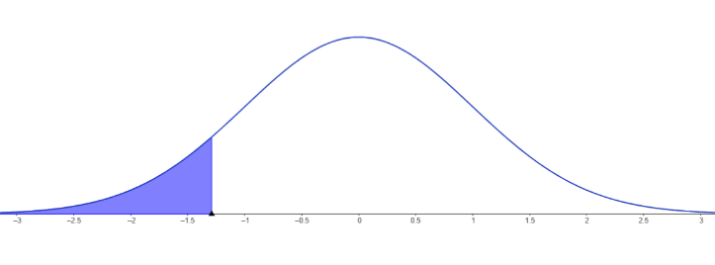
𝐻0​: U1≥ U2 |  |  |  | 3.
𝐻1: U1 < U2 |  |  |  |  | t= | -0.3795
2.
α=0.05 por una colaà-1.29 |  |  |  | 4. H0 se acepta si t ≥-1.771
3. |  |  |  | 5. Ho se acepta; El consumo de Turismo no es menor al de biotecnologia
 | Z= | -0.95
 |  |  |  | C) U1 =U2
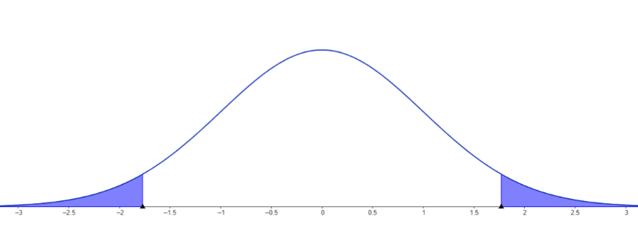
4. H0 se acepta si Z ≥-1.29 |  |  |  | 1.
5. Ho se acepta; El promedio general de TICS no es menor al de biotecnologia |  |  |  | 𝐻0​: U1 = U2
 |  |  |  | 𝐻1: U1 ≠ U2
C) U1 =U2 |  |  |  | 2.
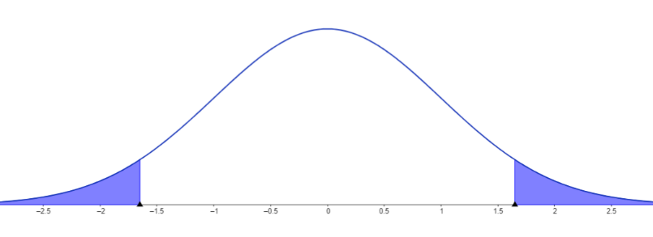
1. |  |  |  | α=0.05 por dos colasà±2.160
𝐻0​: U1 = U2 |  |  |  | 3.
𝐻1: U1 ≠ U2 |  |  |  |  | t= | -0.3795
2.
α=0.05 por dos colasà±1.65 |  |  |  | 4. H0 se acepta si -2.160≤ t ≤ 2.160
3. |  |  |  | 5. Ho se acepta; El consumo de Turismo es igual al de biotecnologia
 | Z= | -0.95

4. H0 se acepta si -1.65≤ Z ≤ 1.65
5. Ho se acepta; El promedio general de TICS es igual al de biotecnologia

